Facebook
Reto: Estamos próximos a lanzar un nuevo puré de manzanas. Este puré trae canela y no tiene azúcar añadida. Buscamos crear interacciones con nuestras publicaciones para crear expectativa ¿cómo te imaginas las publicaciones 2 semanas antes del lanzamiento?. Pondremos un ejemplo para explicar mejor el ejercicio. Puedes usar tu propio ejemplo y compartilo en las discusiones de la clase
Imagen | Texto | Link
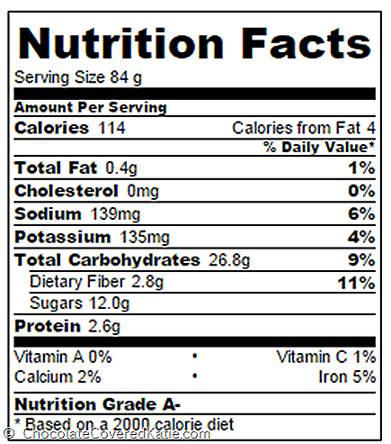 | Una manzana entera y sin procesar tiene 50 calorías y 11 gramos de azúcar. Nuestro Platzipuré tendrá las mismas 50 calorías y los mismos 11 gramos ¿cuántas calorías tiene el puré que actualmente consumes? 👀 | Fuente de la imagen: http://www.chocolatecoveredkatie.com/wp-content/uploads/00f72bbcc08b_A8F6/image.png

Instagram
Reto: Estamos próximos a lanzar un nuevo puré de manzanas. Este puré trae canela y no tiene azúcar añadida. Buscamos crear interacciones con nuestras publicaciones para crear expectativa ¿cómo te imaginas las publicaciones 2 semanas antes del lanzamiento?. Pondremos un ejemplo para explicar mejor el ejercicio. Puedes usar tu propio ejemplo y compartilo en las discusiones de la clase
Imagen | Formato | Texto | Link
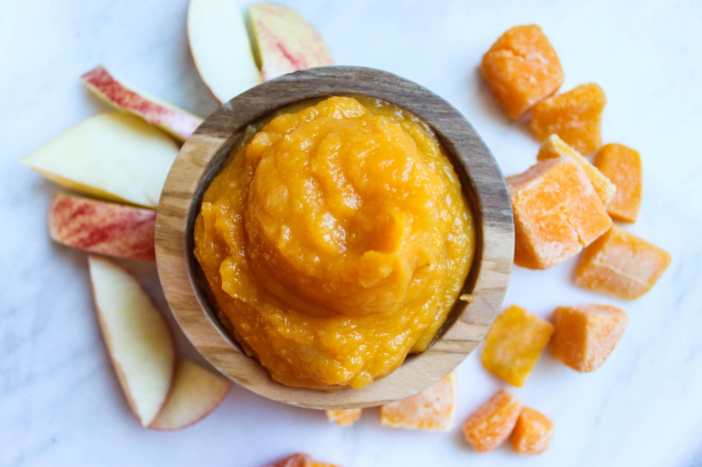 | Post | ¿Cuántas calorías tiene el puré que actualmente consumes? Una manzana entera y sin procesar tiene 50 calorías y 11 gramos de azúcar. Pronto lanzaremos un nuevo #PlatziPuré con la misma cantidad de calorías que la fruta natural #🍎 | Fuente de la imagen: http://www.babybulletblog.com/wp-content/uploads/2017/12/IMG_5091.jpg

